Sheet1
实验编号 | 动作 | 自由评分 | borg分数 | 动作 | 自由评分 | borg分数 | 动作 | 自由评分 | borg分数 | 动作 | 自由评分 | borg分数 | 动作 | 自由评分 | borg分数 | 动作 | 自由评分 | borg分数 | 动作 | 自由评分 | borg分数 | 动作 | 自由评分 | borg分数 | 动作 | 自由评分 | borg分数 | 动作 | 自由评分 | borg分数
1 | UP_60_30 | 1 | 0 | UP_90_30 | 1 | 0 | UP_120_30 | 2 | 1 | UP_60_60 | 3 | 2 | UP_90_60 | 4 | 4 | UP_120_60 | 6 | 5 | Down_150_30 | 3 | 2 | Down_90_30 | 12 | 7 | Down_150_60 | 9 | 6 | Down_90_60 | 48 | 10
2 | UP_60_30 | 10 | 0.5 | UP_90_30 | 15 | 1 | UP_120_30 | 20 | 2 | UP_60_60 | 15 | 1 | UP_90_60 | 20 | 2 | UP_120_60 | 40 | 4 | Down_150_30 | 10 | 1 | Down_90_30 | 65 | 6 | Down_150_60 | 30 | 3 | Down_90_60 | 90 | 8
3 | UP_60_30 | 30 | 0.5 | UP_90_30 | 35 | 1 | UP_120_30 | 35 | 1 | UP_60_60 | 45 | 3 | UP_90_60 | 45 | 3 | UP_120_60 | 50 | 4 | Down_150_30 | 40 | 2 | Down_90_30 | 50 | 40 | Down_150_60 | 60 | 5 | Down_90_60 | 150 | 8
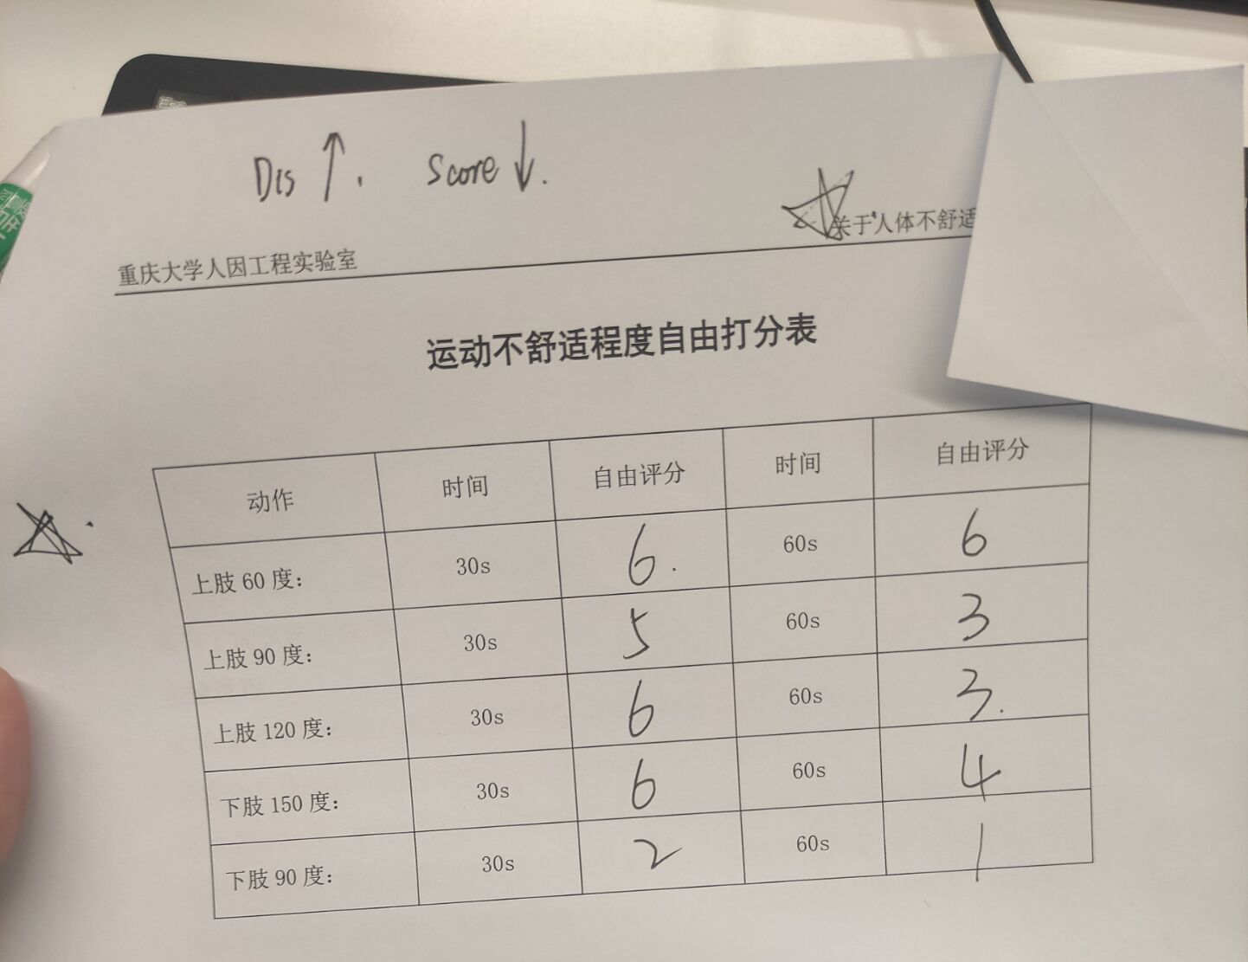
4 | UP_60_30 | 2.5 | 0.5 | UP_90_30 | 2.7 | 1 | UP_120_30 | 2.8 | 1 | UP_60_60 | 3.5 | 1 | UP_90_60 | 4.8 | 3 | UP_120_60 | 5.1 | 4 | Down_150_30 | 2 | 0.5 | Down_90_30 | 7.5 | 7 | Down_150_60 | 3.5 | 1 | Down_90_60 | 9.9 | 9
5 | UP_60_30 | 1 | 0 | UP_90_30 | 1 | 0.5 | UP_120_30 | 1.5 | 1 | UP_60_60 | 2 | 0.5 | UP_90_60 | 2 | 2 | UP_120_60 | 3 | 3 | Down_150_30 | 2 | 0.5 | Down_90_30 | 5 | 2 | Down_150_60 | 3 | 1 | Down_90_60 | 9 | 6
6 | UP_60_30 | 1 | 0.5 | UP_90_30 | 2 | 2 | UP_120_30 | 2 | 2 | UP_60_60 | 2 | 1 | UP_90_60 | 3 | 4 | UP_120_60 | 2 | 2 | Down_150_30 | 2 | 2 | Down_90_30 | 6 | 7 | Down_150_60 | 3 | 3 | Down_90_60 | 9 | 8
10号
7 | UP_60_30 | 2 | 0.5 | UP_90_30 | 2 | 0.5 | UP_120_30 | 2 | 0.5 | UP_60_60 | 2.5 | 1 | UP_90_60 | 3 | 1.5 | UP_120_60 | 3 | 1.5 | Down_150_30 | 1.5 | 0.5 | Down_90_30 | 3 | 2 | Down_150_60 | 2 | 1 | Down_90_60 | 5 | 3
8 | UP_60_30 | 1 | 1 | UP_90_30 | 5 | 4 | UP_120_30 | 3 | 3 | UP_60_60 | 2 | 2 | UP_90_60 | 3 | 3 | UP_120_60 | 7 | 9 | Down_150_30 | 2 | 2 | Down_90_30 | 8 | 9 | Down_150_60 | 3 | 3 | Down_90_60 | 10 | 10
9 | UP_60_30 | 9 | 0.5 | UP_90_30 | 8 | 1 | UP_120_30 | 7 | 2 | UP_60_60 | 8.5 | 1 | UP_90_60 | 7 | 2 | UP_120_60 | 6 | 3 | Down_150_30 | 8 | 1 | Down_90_30 | 5.5 | 5 | Down_150_60 | 7.5 | 1 | Down_90_60 | 3 | 7
10 | UP_60_30 | 6 | 1 | UP_90_30 | 5 | 1 | UP_120_30 | 6 | 3 | UP_60_60 | 6 | 2 | UP_90_60 | 3 | 4 | UP_120_60 | 3 | 4 | Down_150_30 | 6 | 3 | Down_90_30 | 2 | 7 | Down_150_60 | 4 | 3 | Down_90_60 | 1 | 9
11 | UP_60_30 | 1 | 1 | UP_90_30 | 0 | 0 | UP_120_30 | 1 | 1 | UP_60_60 | 1 | 1 | UP_90_60 | 1 | 1 | UP_120_60 | 2 | 2 | Down_150_30 | 0.5 | 0 | Down_90_30 | 6 | 6 | Down_150_60 | 1 | 1 | Down_90_60 | 9 | 9
12 | UP_60_30 | 2 | 0 | UP_90_30 | 4 | 2 | UP_120_30 | 5 | 3 | UP_60_60 | 4 | 2 | UP_90_60 | 6 | 3 | UP_120_60 | 6 | 3 | Down_150_30 | 7 | 4 | Down_90_30 | 9 | 9 | Down_150_60 | 8 | 5 | Down_90_60 | 10 | 10
13 | UP_60_30 | 2 | 1 | UP_90_30 | 5 | 3 | UP_120_30 | 4 | 2 | UP_60_60 | 5 | 3 | UP_90_60 | 7 | 4 | UP_120_60 | 5 | 3 | Down_150_30 | 4 | 2 | Down_90_30 | 10 | 7 | Down_150_60 | 5 | 3 | Down_90_60 | 22 | 10
14 | UP_60_30 | 2 | 1 | UP_90_30 | 3 | 2 | UP_120_30 | 3 | 2 | UP_60_60 | 3 | 2 | UP_90_60 | 4 | 3 | UP_120_60 | 5 | 3 | Down_150_30 | 2 | 1 | Down_90_30 | 11 | 7 | Down_150_60 | 8 | 5 | Down_90_60 | 15 | 10
15 | UP_60_30 | 3 | 0 | UP_90_30 | 4 | 0 | UP_120_30 | 4 | 0 | UP_60_60 | 3 | 0 | UP_90_60 | 4 | 0.5 | UP_120_60 | 4 | 0.5 | Down_150_30 | 10 | 0.5 | Down_90_30 | 20 | 2 | Down_150_60 | 10 | 0.5 | Down_90_60 | 40 | 4
16 | UP_60_30 | 1 | 0 | UP_90_30 | 1 | 0 | UP_120_30 | 1 | 0 | UP_60_60 | 1 | 0 | UP_90_60 | 1 | 0 | UP_120_60 | 10 | 0 | Down_150_30 | 5 | 0 | Down_90_30 | 15 | 0.5 | Down_150_60 | 10 | 0.5 | Down_90_60 | 25 | 2
17 | UP_60_30 | 1 | 0.5 | UP_90_30 | 4 | 4 | UP_120_30 | 4 | 3 | UP_60_60 | 5 | 4 | UP_90_60 | 6 | 6 | UP_120_60 | 8 | 8 | Down_150_30 | 1 | 0 | Down_90_30 | 9 | 9 | Down_150_60 | 3 | 3 | Down_90_60 | 13 | 10
18 | UP_60_30 | 0 | 0 | UP_90_30 | 1 | 0.5 | UP_120_30 | 3 | 2 | UP_60_60 | 1 | 0.5 | UP_90_60 | 2 | 1 | UP_120_60 | 6 | 4 | Down_150_30 | 2 | 1 | Down_90_30 | 8 | 7 | Down_150_60 | 2 | 1 | Down_90_60 | 10 | 9
19 | UP_60_30 | 1 | 0 | UP_90_30 | 2 | 1 | UP_120_30 | 3 | 2 | UP_60_60 | 2 | 1 | UP_90_60 | 3 | 2 | UP_120_60 | 5 | 4 | Down_150_30 | 2 | 1 | Down_90_30 | 6 | 5 | Down_150_60 | 3 | 2 | Down_90_60 | 8 | 7
20 | UP_60_30 | 35 | 0.5 | UP_90_30 | 55 | 2 | UP_120_30 | 40 | 1 | UP_60_60 | 40 | 2 | UP_90_60 | 60 | 3 | UP_120_60 | 45 | 2 | Down_150_30 | 40 | 1 | Down_90_30 | 100 | 9 | Down_150_60 | 45 | 2 | Down_90_60 | 130 | 10
21 | UP_60_30 | 6 | 3 | UP_90_30 | 7 | 3 | UP_120_30 | 7 | 4 | UP_60_60 | 7 | 4 | UP_90_60 | 7 | 4 | UP_120_60 | 8 | 5 | Down_150_30 | 6 | 2 | Down_90_30 | 10 | 9 | Down_150_60 | 9 | 8 | Down_90_60 | 15 | 10
22 | UP_60_30 | 1 | 0 | UP_90_30 | 4 | 2 | UP_120_30 | 5 | 3 | UP_60_60 | 3 | 1 | UP_90_60 | 4 | 2 | UP_120_60 | 7 | 6 | Down_150_30 | 5 | 3 | Down_90_30 | 7 | 6 | Down_150_60 | 5 | 3 | Down_90_60 | 10 | 9
23 | UP_60_30 | 5 | 0 | UP_90_30 | 10 | 0.5 | UP_120_30 | 20 | 1 | UP_60_60 | 15 | 1 | UP_90_60 | 25 | 2 | UP_120_60 | 35 | 3 | Down_150_30 | 7 | 0.5 | Down_90_30 | 100 | 7 | Down_150_60 | 10 | 2 | Down_90_60 | 190 | 9
30 | UP_60_30 | 1 | 1 | UP_90_30 | 1 | 1 | UP_120_30 | 1.2 | 1 | UP_60_60 | 1.3 | 1 | UP_90_60 | 1.2 | 1 | UP_120_60 | 1.3 | 3 | Down_150_30 | 1 | 1 | Down_90_30 | 16 | 5 | Down_150_60 | 4 | 3 | Down_90_60 | 24 | 9
25 | UP_60_30 | 1 | 0.5 | UP_90_30 | 2 | 1.5 | UP_120_30 | 1.5 | 1 | UP_60_60 | 2 | 1 | UP_90_60 | 2.5 | 2.5 | UP_120_60 | 2 | 2 | Down_150_30 | 1 | 0.5 | Down_90_30 | 5 | 4 | Down_150_60 | 3 | 2 | Down_90_60 | 8 | 8
26 | UP_60_30 | 10 | 0 | UP_90_30 | 20 | 0.5 | UP_120_30 | 20 | 0.5 | UP_60_60 | 10 | 0.5 | UP_90_60 | 40 | 1 | UP_120_60 | 40 | 2 | Down_150_30 | 20 | 0.5 | Down_90_30 | 80 | 4 | Down_150_60 | 40 | 1 | Down_90_60 | 160 | 5
27 | UP_60_30 | 5 | 2 | UP_90_30 | 2 | 1 | UP_120_30 | 5 | 2 | UP_60_60 | 7 | 3.5 | UP_90_60 | 6.5 | 2.5 | UP_120_60 | 7 | 3 | Down_150_30 | 6 | 3 | Down_90_30 | 15 | 7 | Down_150_60 | 7 | 3 | Down_90_60 | 10 | 9.5
28 | UP_60_30 | 1 | 0.5 | UP_90_30 | 1.1 | 1 | UP_120_30 | 1 | 0.5 | UP_60_60 | 1.1 | 0.5 | UP_90_60 | 1 | 0.5 | UP_120_60 | 1.5 | 2 | Down_150_30 | 1 | 0.5 | Down_90_30 | 2 | 4 | Down_150_60 | 1.2 | 1 | Down_90_60 | 4 | 6
29 | UP_60_30 | 2 | 1 | UP_90_30 | 3 | 1 | UP_120_30 | 5 | 2 | UP_60_60 | 5 | 3 | UP_90_60 | 7 | 3 | UP_120_60 | 9 | 5 | Down_150_30 | 3 | 2 | Down_90_30 | 11 | 8 | Down_150_60 | 4 | 3 | Down_90_60 | 15 | 9
30 | UP_60_30 | 1 | 0 | UP_90_30 | 2 | 0.5 | UP_120_30 | 3 | 1 | UP_60_60 | 3 | 0.5 | UP_90_60 | 4 | 1 | UP_120_60 | 5 | 3 | Down_150_30 | 1 | 0 | Down_90_30 | 95 | 9 | Down_150_60 | 3 | 0.5 | Down_90_60 | 100 | 10
31 | UP_60_30 | 30 | 2 | UP_90_30 | 35 | 2.5 | UP_120_30 | 55 | 4 | UP_60_60 | 40 | 3 | UP_90_60 | 45 | 3 | UP_120_60 | 70 | 5 | Down_150_30 | 20 | 1 | Down_90_30 | 75 | 7 | Down_150_60 | 40 | 3 | Down_90_60 | 90 | 10
32 | UP_60_30 | 1 | 0 | UP_90_30 | 1.25 | 0.5 | UP_120_30 | 2 | 1 | UP_60_60 | 1.5 | 1 | UP_90_60 | 2.5 | 2 | UP_120_60 | 5 | 3 | Down_150_30 | 0.5 | 0 | Down_90_30 | 5 | 4 | Down_150_60 | 2 | 1 | Down_90_60 | 9.5 | 10
33 | UP_60_30 | 4 | 1 | UP_90_30 | 4.5 | 2 | UP_120_30 | 4.5 | 2 | UP_60_60 | 5 | 2 | UP_90_60 | 6 | 3 | UP_120_60 | 5 | 2 | Down_150_30 | 3 | 1 | Down_90_30 | 10 | 4 | Down_150_60 | 3 | 1 | Down_90_60 | 20 | 8
34 | UP_60_30 | 55 | 0.5 | UP_90_30 | 20 | 0.2 | UP_120_30 | 45 | 0.5 | UP_60_60 | 12 | 1 | UP_90_60 | 25 | 2 | UP_120_60 | 15 | 3 | Down_150_30 | 10 | 0.8 | Down_90_30 | 6 | 3 | Down_150_60 | 3 | 1 | Down_90_60 | 5 | 5
35 | UP_60_30 | 1 | 0 | UP_90_30 | 1.5 | 0.5 | UP_120_30 | 1.5 | 0.5 | UP_60_60 | 2 | 1 | UP_90_60 | 2 | 1 | UP_120_60 | 8 | 1 | Down_150_30 | 10 | 2 | Down_90_30 | 20 | 3 | Down_150_60 | 11 | 2 | Down_90_60 | 50 | 9
35 | UP_60_30 | 50 | 1 | UP_90_30 | 30 | 0.5 | UP_120_30 | 50 | 1 | UP_60_60 | 60 | 2 | UP_90_60 | 50 | 1 | UP_120_60 | 100 | 3 | Down_150_30 | 5 | 0 | Down_90_30 | 5 | 8 | Down_150_60 | 200 | 0 | Down_90_60 | 400 | 9
37 | UP_60_30 | 9 | 0 | UP_90_30 | 9 | 0 | UP_120_30 | 8 | 0 | UP_60_60 | 8 | 0.5 | UP_90_60 | 6 | 3 | UP_120_60 | 7 | 0.5 | Down_150_30 | 5 | 2 | Down_90_30 | 2.5 | 4 | Down_150_60 | 4 | 3 | Down_90_60 | 0.5 | 7
38 | UP_60_30 | 20 | 0.5 | UP_90_30 | 40 | 0 | UP_120_30 | 85 | 2 | UP_60_60 | 35 | 2 | UP_90_60 | 80 | 0 | UP_120_60 | 90 | 3 | Down_150_30 | 30 | 0 | Down_90_30 | 90 | 7 | Down_150_60 | 40 | 0.5 | Down_90_60 | 1800 | 10
39 | UP_60_30 | 0.5 | 0 | UP_90_30 | 1 | 1 | UP_120_30 | 0.8 | 0.5 | UP_60_60 | 0.9 | 0.5 | UP_90_60 | 3 | 4 | UP_120_60 | 3.2 | 4 | Down_150_30 | 1.2 | 1 | Down_90_30 | 10 | 7 | Down_150_60 | 0.8 | 0.5 | Down_90_60 | 15 | 9
40 | UP_60_30 | 5.5 | 3 | UP_90_30 | 9 | 4 | UP_120_30 | 11 | 4.5 | UP_60_60 | 6 | 3 | UP_90_60 | 12 | 6 | UP_120_60 | 13 | 7 | Down_150_30 | 11 | 4.5 | Down_90_30 | 16 | 9 | Down_150_60 | 11 | 4.5 | Down_90_60 | 20 | 10
41 | UP_60_30 | 0.9 | 0.5 | UP_90_30 | 1.4 | 1 | UP_120_30 | 1.8 | 2 | UP_60_60 | 1.5 | 1 | UP_90_60 | 2 | 3 | UP_120_60 | 3 | 4 | Down_150_30 | 1 | 0.5 | Down_90_30 | 7 | 5 | Down_150_60 | 1.5 | 2 | Down_90_60 | 8 | 7
42 | UP_60_30 | 3 | 2 | UP_90_30 | 5 | 3 | UP_120_30 | 4 | 3 | UP_60_60 | 3 | 2 | UP_90_60 | 7 | 6 | UP_120_60 | 7 | 7 | Down_150_30 | 1 | 1 | Down_90_30 | 7 | 6 | Down_150_60 | 3 | 2 | Down_90_60 | 10 | 8
43 | UP_60_30 | 4 | 0.5 | UP_90_30 | 4 | 0.5 | UP_120_30 | 4 | 0.5 | UP_60_60 | 4 | 0.5 | UP_90_60 | 4 | 1 | UP_120_60 | 8 | 1 | Down_150_30 | 4 | 0.5 | Down_90_30 | 8 | 2 | Down_150_60 | 4 | 0.5 | Down_90_60 | 16 | 4
44 | UP_60_30 | 10 | 0.5 | UP_90_30 | 11.5 | 0.5 | UP_120_30 | 12 | 1 | UP_60_60 | 13 | 1 | UP_90_60 | 14.5 | 2 | UP_120_60 | 15 | 3 | Down_150_30 | 8 | 0.5 | Down_90_30 | 60 | 5 | Down_150_60 | 25 | 2 | Down_90_60 | 80 | 7
45 | UP_60_30 | 3 | 0 | UP_90_30 | 4 | 0.5 | UP_120_30 | 4 | 0.5 | UP_60_60 | 5 | 1 | UP_90_60 | 7 | 2 | UP_120_60 | 10 | 3 | Down_150_30 | 5 | 0.5 | Down_90_30 | 20 | 3 | Down_150_60 | 7 | 2 | Down_90_60 | 50 | 5
46 | UP_60_30 | 3 | 1 | UP_90_30 | 2 | 0.5 | UP_120_30 | 4 | 2 | UP_60_60 | 4 | 2 | UP_90_60 | 3 | 1 | UP_120_60 | 6 | 3 | Down_150_30 | 6 | 3 | Down_90_30 | 10 | 6 | Down_150_60 | 7 | 4 | Down_90_60 | 13 | 8
47 | UP_60_30 | 2 | 0 | UP_90_30 | 2 | 0 | UP_120_30 | 2 | 0 | UP_60_60 | 3 | 0.5 | UP_90_60 | 3 | 0.5 | UP_120_60 | 3 | 0.5 | Down_150_30 | 2 | 0 | Down_90_30 | 5 | 2 | Down_150_60 | 2 | 0 | Down_90_60 | 7 | 3
48 | UP_60_30 | 90 | 0.5 | UP_90_30 | 90 | 0.5 | UP_120_30 | 85 | 2 | UP_60_60 | 85 | 1 | UP_90_60 | 80 | 3 | UP_120_60 | 78 | 3 | Down_150_30 | 87 | 1 | Down_90_30 | 75 | 4 | Down_150_60 | 85 | 2 | Down_90_60 | 60 | 7
49 | UP_60_30 | 1 | 0 | UP_90_30 | 4 | 1 | UP_120_30 | 3 | 0.5 | UP_60_60 | 4 | 0.5 | UP_90_60 | 3.5 | 0.5 | UP_120_60 | 5 | 1 | Down_150_30 | 1 | 0 | Down_90_30 | 91 | 8 | Down_150_60 | 5 | 2 | Down_90_60 | 150 | 10
50 | UP_60_30 | 0.5 | 0.5 | UP_90_30 | 0.5 | 1 | UP_120_30 | 1 | 2 | UP_60_60 | 1 | 3 | UP_90_60 | 2 | 4 | UP_120_60 | 1 | 4 | Down_150_30 | 0.5 | 0.5 | Down_90_30 | 4 | 5 | Down_150_60 | 0.5 | 2 | Down_90_60 | 5 | 7

